töömaa piiritlus
TÖÖMAA PIIRITLUS
 | RENDIPIND
 | RENDIPINNAGA SEOTUD TEHNILISED PINNAD

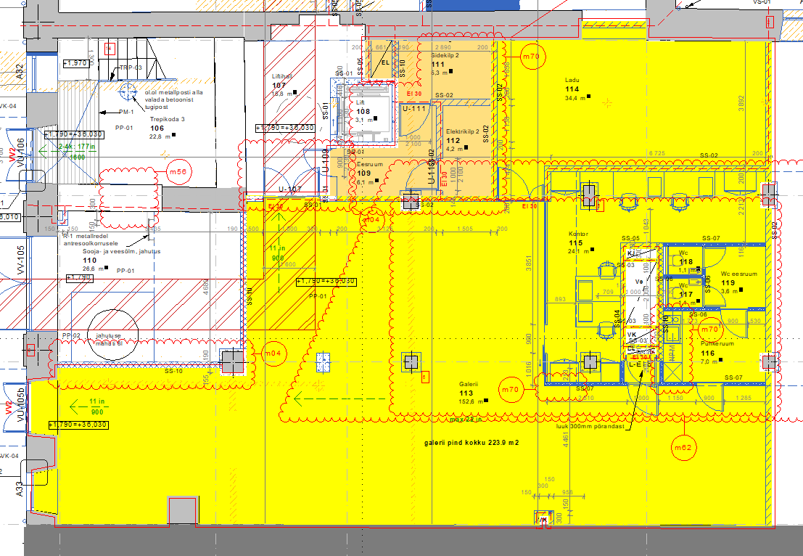

seinatüübid
